Cover
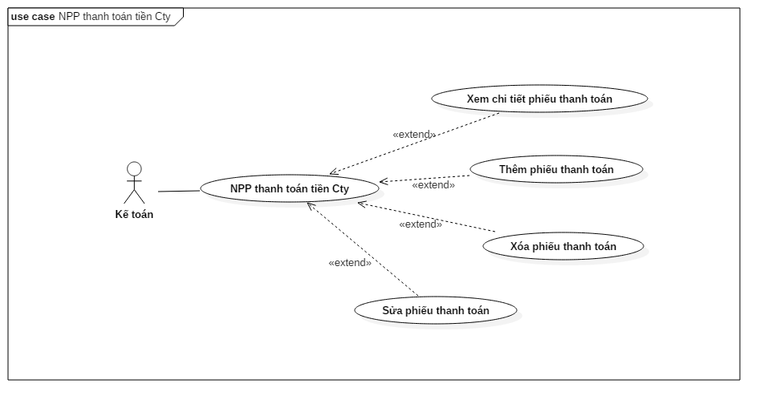
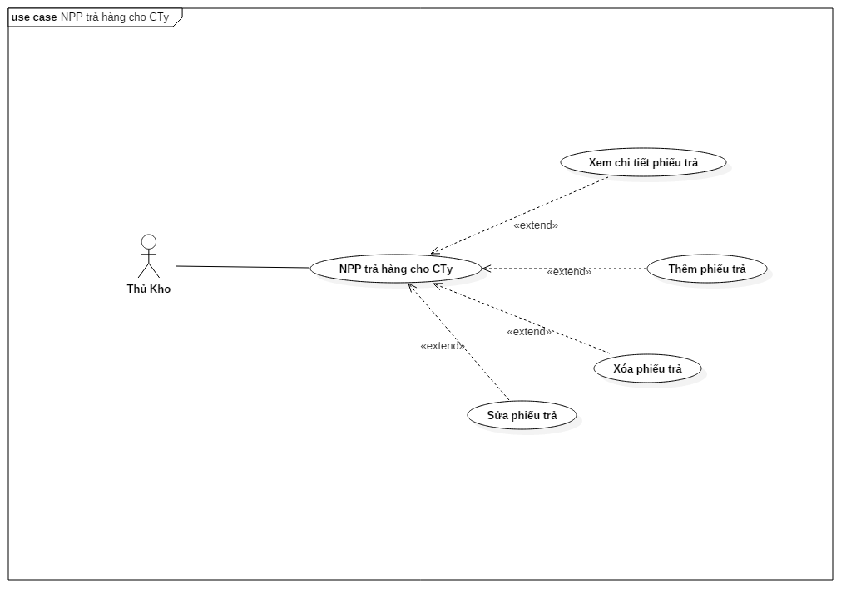
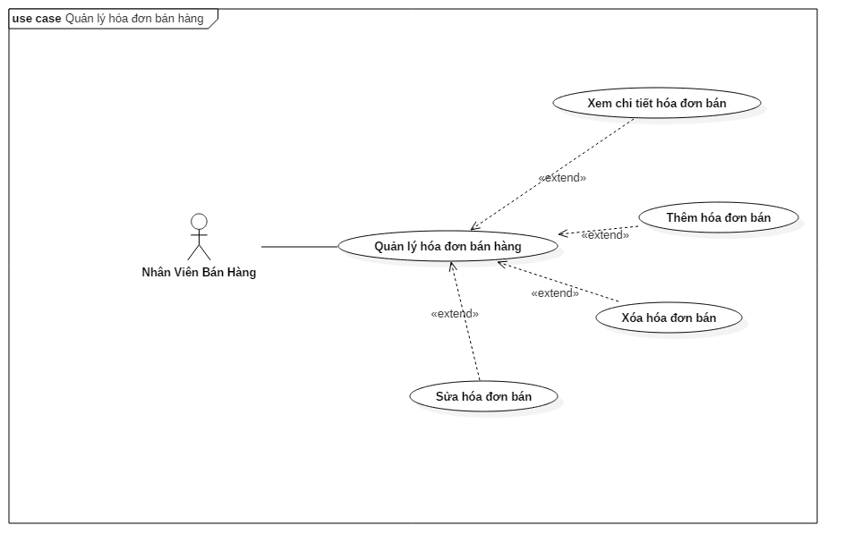
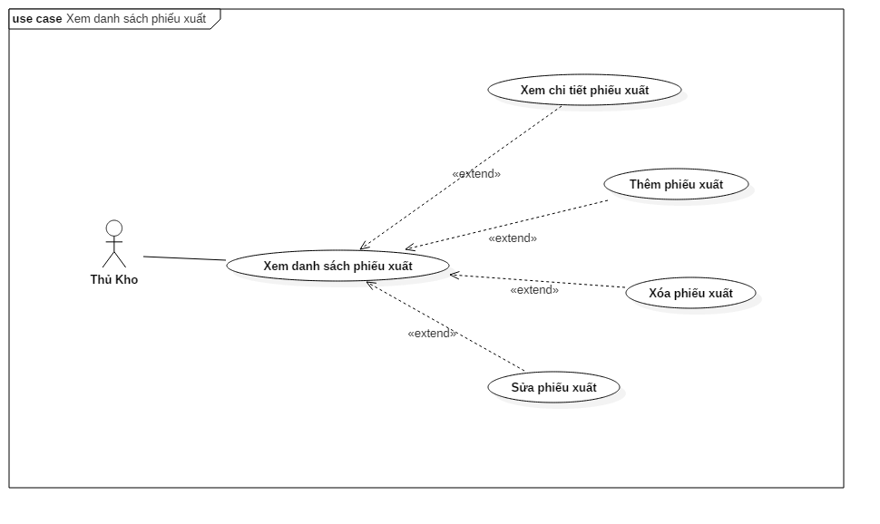
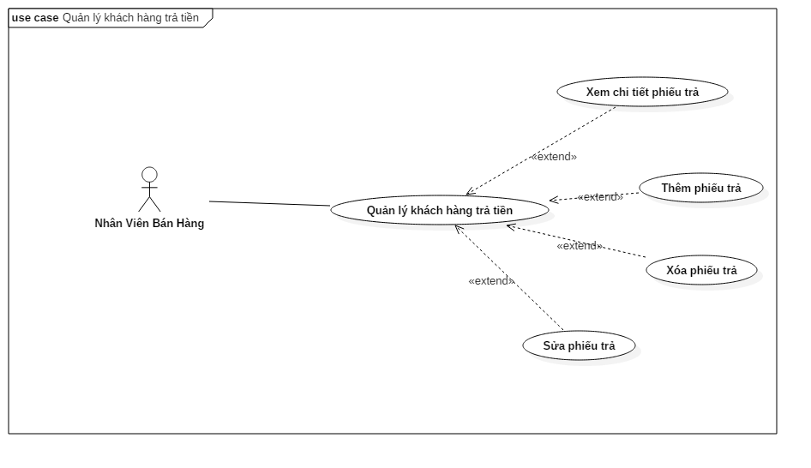
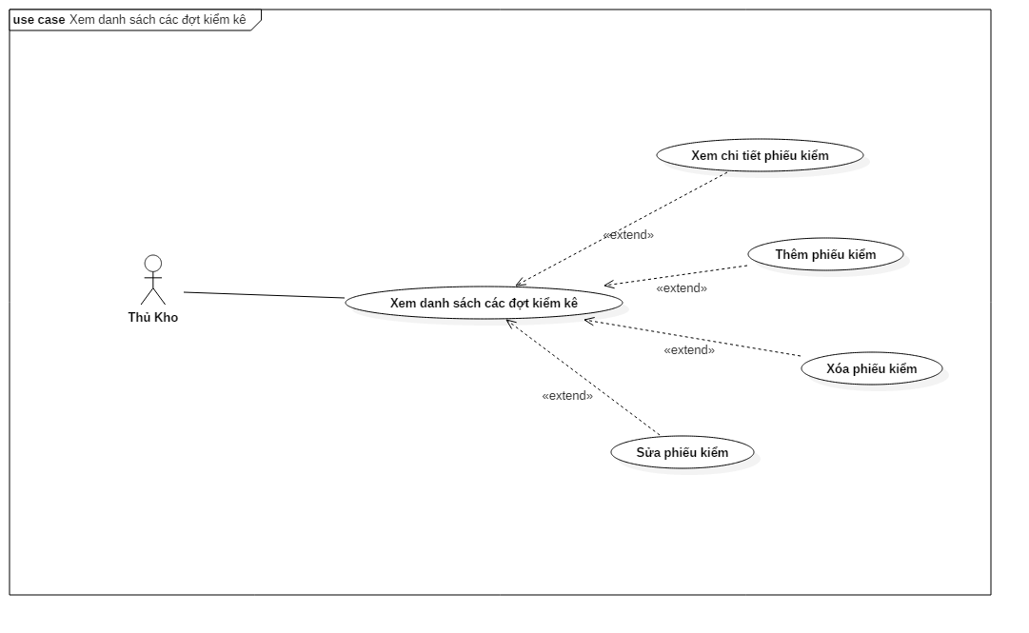
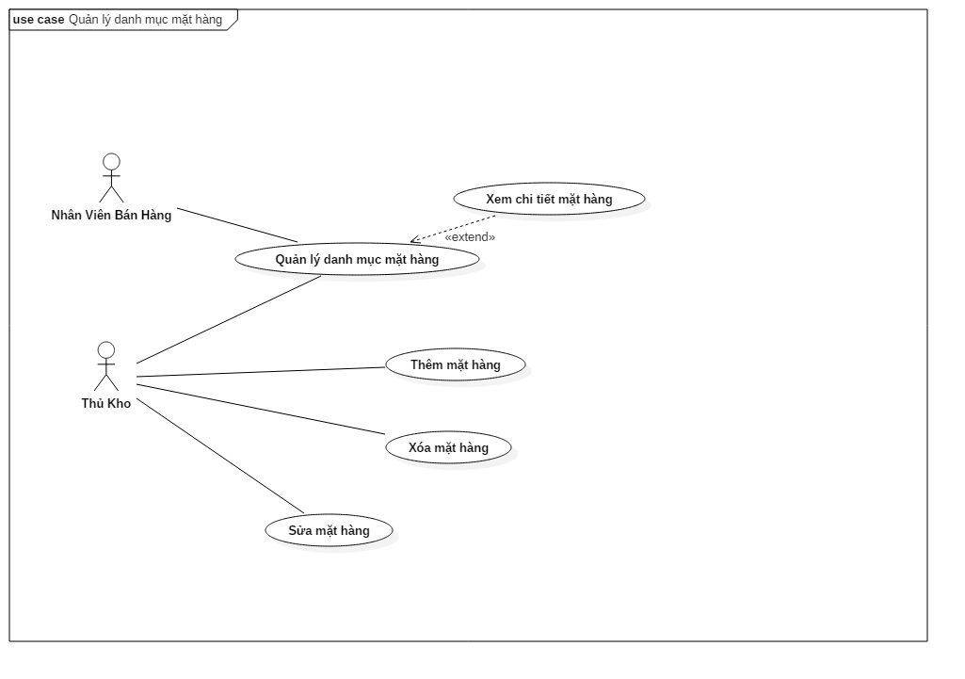
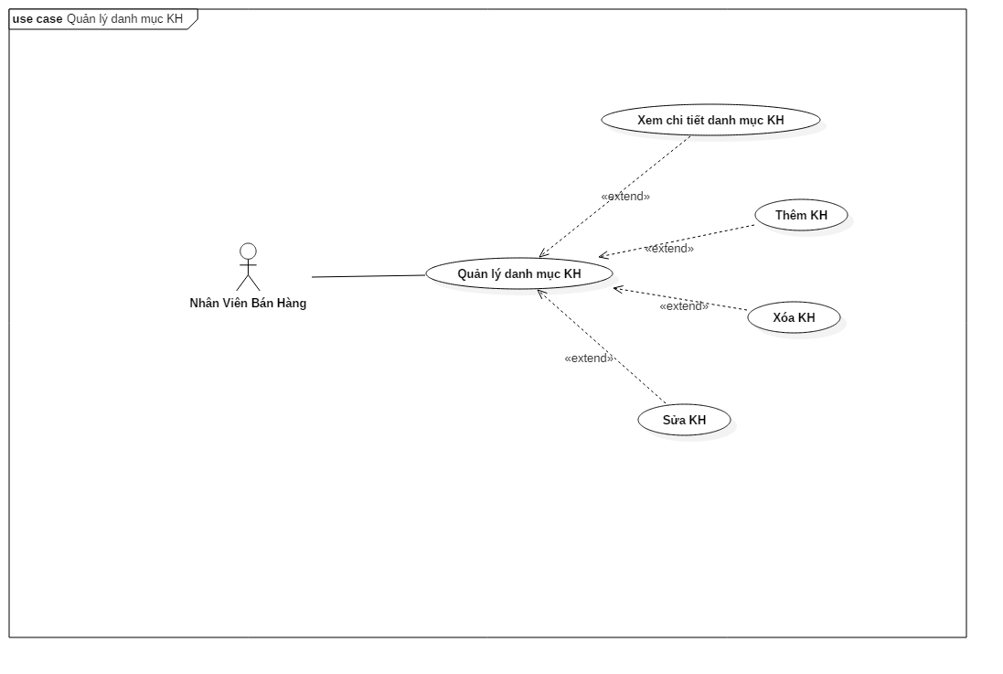
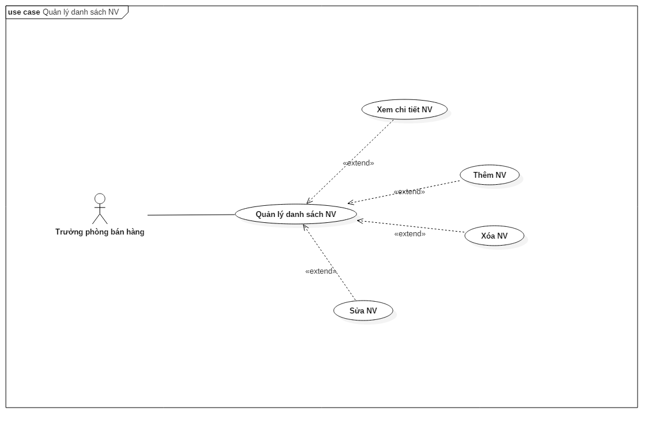
Project Name |  |  |  | Module/Sub System |  |  |  |  |  | Created PIC
 |  |  |  | HỆ THỐNG PHẦN MỀM QUẢN LÝ BÁN HÀNG

1. Module/Sub System overview
 |  | Công ty A&D là một công ty chuyên về sản xuất hàng tiêu dùng, công ty có hệ thống phân phối sản phâm trải rộng trên khắp các tỉnh của Việt Nam. Dự án "Xây
 |  | dựng Hệ thống phần mềm quản lý bán hàng" tại các Nhà phân phối (NPP) trong phạm vi khắp cả nước nhằm xây dựng và triển khai một chương trình tự động hóa
 |  | việc quản lý bán hàng, kiểm soát doanh số bán hàng, thu, chi, công nợ và hàng tồn kho, xây dựng chi tiết lịch trình làm việc đến từng nhân viên bán hàng. Hệ thống
 |  | dựa trên nền công nghệ mạng LAN, áp dụng thống nhất trên toàn hệ thống đại lý của A&D.

2. Definitions, Acronyms, and Abbreviations

 |  | ID | Acronyms |  |  | Definitions
 |  | 1 | NVBH |  |  | Nhân viên bán hàng
 |  | 2 | NPP |  |  | Nhà phân phối
 |  | 3 | CSDL |  |  | Cơ sở dữ liệu

3. Activity diagram

4. UC diagram

 | No | UseCase ID |  |  | Use Case Name |  | Description
 | 1 | UC_PRJ_1.1 |  |  | Quản lý hóa đơn mua hàng |  | Cho phép xem danh sách các hóa đơn mua hàng
 | 2 | UC_PRJ_1.2 |  |  | Xem thông tin chi tiết hóa đơn mua |  | Cho phép xem thông tin chi tiết hóa đơn mua
 | 3 | UC_PRJ_1.3 |  |  | Nhập hóa đơn mua hàng |  | Cho phép thêm hóa đơn mua
 | 4 | UC_PRJ_1.4 |  |  | Sửa hóa đơn mua |  | Cho phép sửa hóa đơn mua
 | 5 | UC_PRJ_1.5 |  |  | Xóa hóa đơn mua |  | Cho phép xóa hóa đơn mua
 | 6 | UC_PRJ_2.1 |  |  | NPP thanh toán tiền cho công ty |  | Cho phép xem danh sách các hóa đơn thanh toán
 | 7 | UC_PRJ_2.2 |  |  | Xem thông tin chi tiết phiếu thanh toán |  | Cho phép xem thông tin chi tiết phiếu thanh toán
 | 8 | UC_PRJ_2.3 |  |  | Thêm phiếu thanh toán |  | Cho phép thêm phiếu thanh toán
 | 9 | UC_PRJ_2.4 |  |  | Sửa phiếu thanh toán |  | Cho phép sửa phiếu thanh toán
 | 10 | UC_PRJ_2.5 |  |  | Xóa phiếu thanh toán |  | Cho phép xóa phiếu thanh toán
 | 11 | UC_PRJ_3.1 |  |  | Xem danh sách phiếu trả hàng |  | Cho phép xem danh sách các phiếu trả hàng
 | 12 | UC_PRJ_3.2 |  |  | Xem thông tin chi tiết phiếu trả hàng |  | Cho phép xem thông tin chi tiết phiếu trả hàng
 | 13 | UC_PRJ_3.3 |  |  | Chức năng nhà phân phối trả lại hàng cho công ty |  | Cho phép thêm phiếu trả hàng
 | 14 | UC_PRJ_3.4 |  |  | Sửa phiếu trả hàng |  | Cho phép sửa phiếu trả hàng
 | 15 | UC_PRJ_3.5 |  |  | Xóa phiếu trả hàng |  | Cho phép xóa phiếu trả hàng
 | 16 | UC_PRJ_4.1 |  |  | Quản lý hóa đơn bán hàng |  | Cho phép xem danh sách hóa đơn bán hàng
 | 17 | UC_PRJ_4.2 |  |  | Xem thông tin chi tiết hóa đơn bán hàng |  | Cho phép xem thông tin chi tiết hóa đơn bán hàng
 | 18 | UC_PRJ_4.3 |  |  | Nhập mới hóa đơn bán hàng |  | Cho phép thêm hóa đơn bán hàng
 | 19 | UC_PRJ_4.4 |  |  | Sửa hóa đơn bán hàng |  | Cho phép sửa hóa đơn bán hàng
 | 20 | UC_PRJ_4.5 |  |  | Xóa hóa đơn bán hàng |  | Cho phép xóa hóa đơn bán hàng
 | 21 | UC_PRJ_6.1 |  |  | Xem danh sách phiếu xuất |  | Cho phép xem danh sách phiếu xuất
 | 22 | UC_PRJ_6.2 |  |  | Xem thông tin chi tiết phiếu xuất kho |  | Cho phép xem thông tin chi tiết phiếu xuất
 | 23 | UC_PRJ_6.3 |  |  | Nhập mới phiếu xuất |  | Cho phép nhập phiếu xuất
 | 24 | UC_PRJ_6.4 |  |  | Sửa phiếu xuất |  | Cho phép sửa phiếu xuất
 | 25 | UC_PRJ_6.5 |  |  | Xóa phiếu xuất |  | Cho phép xóa phiếu xuất
 | 26 | UC_PRJ_8.1 |  |  | Quản lý khách hàng trả tiền |  | Cho phép xem danh sách phiếu trả
 | 27 | UC_PRJ_8.2 |  |  | Xem thông tin chi thiết phiếu thu |  | Cho phép xem chi tiết phiếu thu
 | 28 | UC_PRJ_8.3 |  |  | Nhập mới phiếu thu khách hàng |  | Cho phép nhập mới phiếu thu
 | 29 | UC_PRJ_8.4 |  |  | Sửa phiếu thu khách hàng |  | Cho phép sửa phiếu thu
 | 30 | UC_PRJ_8.5 |  |  | Xóa phiếu thu khách hàng |  | Cho phép xóa phiếu thu
 | 31 | UC_PRJ_9.1 |  |  | Xem danh sách các đợt kiểm kê |  | Cho phép xem danh sách các đợt kiểm kê
 | 32 | UC_PRJ_9.2 |  |  | Xem thông tin chi tiết kiểm kê |  | Cho phép xem chi tiết phiếu kiểm
 | 33 | UC_PRJ_9.3 |  |  | Nhập mới thông tin kiểm kê |  | Cho phép nhập mới phiếu kiểm
 | 34 | UC_PRJ_9.4 |  |  | Sửa thông tin kiểm kê |  | Cho phép sửa phiếu kiểm
 | 35 | UC_PRJ_9.5 |  |  | Xóa thông tin kiểm kê |  | Cho phép xóa phiếu kiểm
 | 36 | UC_PRJ_10.1 |  |  | Xem danh sách các mặt hàng |  | Cho phép xem danh sách các mặt hàng
 | 37 | UC_PRJ_10.2 |  |  | Xem thông tin chi tiết mặt hàng |  | Cho phép xem thông tin chi tiết mặt hàng
 | 38 | UC_PRJ_10.3 |  |  | Nhập thông tin mặt hàng mới |  | Cho phép thêm thông tin mặt hàng mới
 | 39 | UC_PRJ_10.4 |  |  | Sửa thông tin hàng mới |  | Cho phép sửa thông tin mặt hàng mới
 | 40 | UC_PRJ_10.5 |  |  | Xóa mặt hàng |  | Cho phép xóa hàng
 | 41 | UC_PRJ_11.1 |  |  | Quản lý danh mục khách hàng |  | Cho phép quản lý danh mục khách hàng
 | 42 | UC_PRJ_11.2 |  |  | Xem thông tin chi tiết khách hàng |  | Cho phép xem chi tiết thông tin khách hàng
 | 43 | UC_PRJ_11.3 |  |  | Thêm mới khách hàng |  | Cho phép thêm mới khách hàng
 | 44 | UC_PRJ_11.4 |  |  | Sửa thông tin khách hàng |  | Cho phép sửa thông itn khách hàng
 | 45 | UC_PRJ_11.5 |  |  | Xóa khách hàng |  | Cho phép xóa thông tin khách hàng
 | 46 | UC_PRJ_12.1 |  |  | Quản lý danh sách nhân viên bán hàng |  | Cho phép xem danh sách nhân viên bán hàng
 | 47 | UC_PRJ_12.2 |  |  | Xem thông tin một nhân viên bán hàng |  | Cho phép xem thông tin chi tiết nhân viên bán hàng
 | 48 | UC_PRJ_12.3 |  |  | Nhập mới nhân viên bán hàng |  | Cho phép thêm mới nhân viên
 | 49 | UC_PRJ_12.4 |  |  | Sửa thông tin nhân viên bán hàng |  | Cho phép sửa thông tin nhân viên
 | 50 | UC_PRJ_12.5 |  |  | Xóa thông tin nhân viên bán hàng |  | Cho phép xóa nhân viên

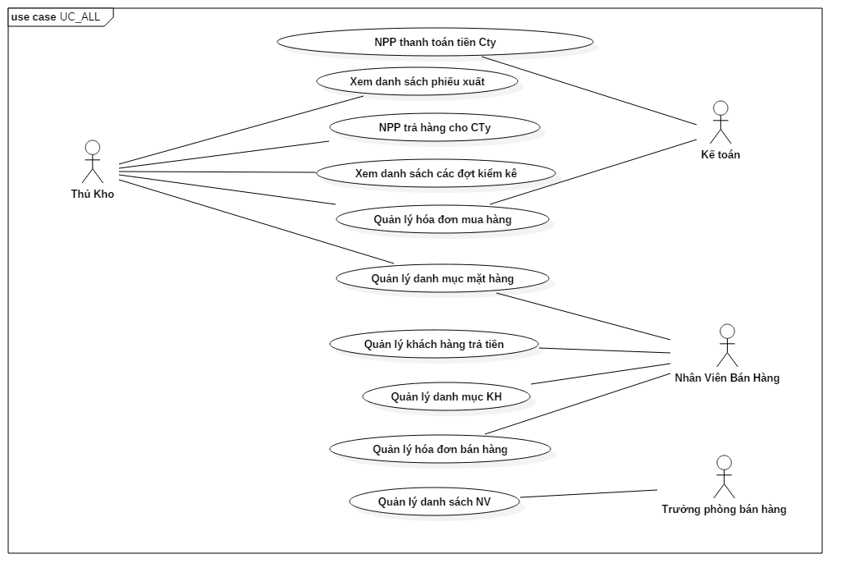
 |  |  |  |  |  |  |  | nSecurity matrix

 |  |  |  |  |  |  |  | UC | Kế toán |  | NVBH | Thủ kho | Trưởng phòng bán hàng
 |  |  |  |  |  |  |  | Quản lý hóa đơn mua hàng | x |  |  | x
 |  |  |  |  |  |  |  | Xem thông tin chi tiết hóa đơn mua | x |  |  | x
 |  |  |  |  |  |  |  | Nhập hóa đơn mua hàng | x |  |  | x
 |  |  |  |  |  |  |  | Sửa hóa đơn mua | x |  |  | x
 |  |  |  |  |  |  |  | Xóa hóa đơn mua | x |  |  | x
 |  |  |  |  |  |  |  | NPP thanh toán tiền cho công ty | x
 |  |  |  |  |  |  |  | Xem thông tin chi tiết phiếu thanh toán | x
 |  |  |  |  |  |  |  | Thêm phiếu thanh toán | x
 |  |  |  |  |  |  |  | Sửa phiếu thanh toán | x
 |  |  |  |  |  |  |  | Xóa phiếu thanh toán | x
 |  |  |  |  |  |  |  | Xem danh sách phiếu trả hàng |  |  |  | x
 |  |  |  |  |  |  |  | Xem thông tin chi tiết phiếu trả hàng |  |  |  | x
 |  |  |  |  |  |  |  | Chức năng nhà phân phối trả lại hàng cho công ty |  |  |  | x
 |  |  |  |  |  |  |  | Sửa phiếu trả hàng |  |  |  | x
 |  |  |  |  |  |  |  | Xóa phiếu trả hàng |  |  |  | x
 |  |  |  |  |  |  |  | Quản lý hóa đơn bán hàng |  |  | x
 |  |  |  |  |  |  |  | Xem thông tin chi tiết hóa đơn bán hàng |  |  | x
 |  |  |  |  |  |  |  | Nhập mới hóa đơn bán hàng |  |  | x
 |  |  |  |  |  |  |  | Sửa hóa đơn bán hàng |  |  | x
 |  |  |  |  |  |  |  | Xóa hóa đơn bán hàng |  |  | x
 |  |  |  |  |  |  |  | Xem danh sách phiếu xuất |  |  |  | x
 |  |  |  |  |  |  |  | Xem thông tin chi tiết phiếu xuất kho |  |  |  | x
 |  |  |  |  |  |  |  | Nhập mới phiếu xuất |  |  |  | x
 |  |  |  |  |  |  |  | Sửa phiếu xuất |  |  |  | x
 |  |  |  |  |  |  |  | Xóa phiếu xuất |  |  |  | x
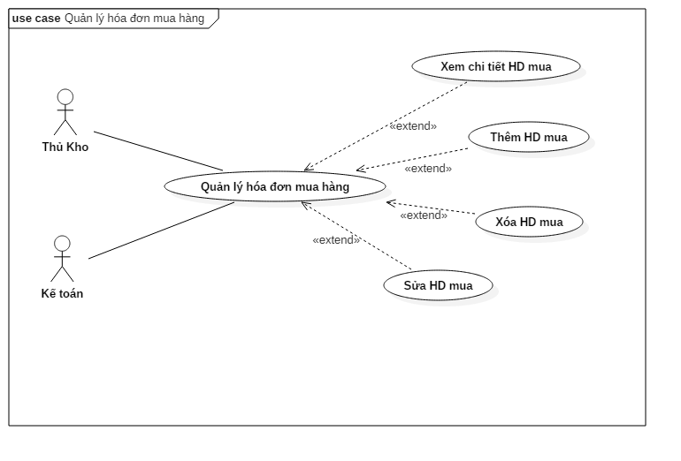
 |  |  |  |  |  |  |  | Quản lý khách hàng trả tiền |  |  | x
 |  |  |  |  |  |  |  | Xem thông tin chi thiết phiếu thu |  |  | x
 |  |  |  |  |  |  |  | Nhập mới phiếu thu khách hàng |  |  | x
 |  |  |  |  |  |  |  | Sửa phiếu thu khách hàng |  |  | x
 |  |  |  |  |  |  |  | Xóa phiếu thu khách hàng |  |  | x
 |  |  |  |  |  |  |  | Xem danh sách các đợt kiểm kê |  |  |  | x
 |  |  |  |  |  |  |  | Xem thông tin chi tiết kiểm kê |  |  |  | x
 |  |  |  |  |  |  |  | Nhập mới thông tin kiểm kê |  |  |  | x
 |  |  |  |  |  |  |  | Sửa thông tin kiểm kê |  |  |  | x
 |  |  |  |  |  |  |  | Xóa thông tin kiểm kê |  |  |  | x
 |  |  |  |  |  |  |  | Xem danh sách các mặt hàng |  |  | x | x
 |  |  |  |  |  |  |  | Xem thông tin chi tiết mặt hàng |  |  | x | x
 |  |  |  |  |  |  |  | Nhập thông tin mặt hàng mới |  |  |  | x
 |  |  |  |  |  |  |  | Sửa thông tin hàng mới |  |  |  | x
 |  |  |  |  |  |  |  | Xóa mặt hàng |  |  |  | x
 |  |  |  |  |  |  |  | Quản lý danh mục khách hàng |  |  | x
 |  |  |  |  |  |  |  | Xem thông tin chi tiết khách hàng |  |  | x
 |  |  |  |  |  |  |  | Thêm mới khách hàng |  |  | x
 |  |  |  |  |  |  |  | Sửa thông tin khách hàng |  |  | x
 |  |  |  |  |  |  |  | Xóa khách hàng |  |  | x
 |  |  |  |  |  |  |  | Quản lý danh sách nhân viên bán hàng |  |  | x
 |  |  |  |  |  |  |  | Xem thông tin một nhân viên bán hàng |  |  |  |  | x
 |  |  |  |  |  |  |  | Nhập mới nhân viên bán hàng |  |  |  |  | x
 |  |  |  |  |  |  |  | Sửa thông tin nhân viên bán hàng |  |  |  |  | x
 |  |  |  |  |  |  |  | Xóa thông tin nhân viên bán hàng |  |  |  |  | x

